1. Mapa de procesos
MAPA DE PROCESOS FOGAFÍN
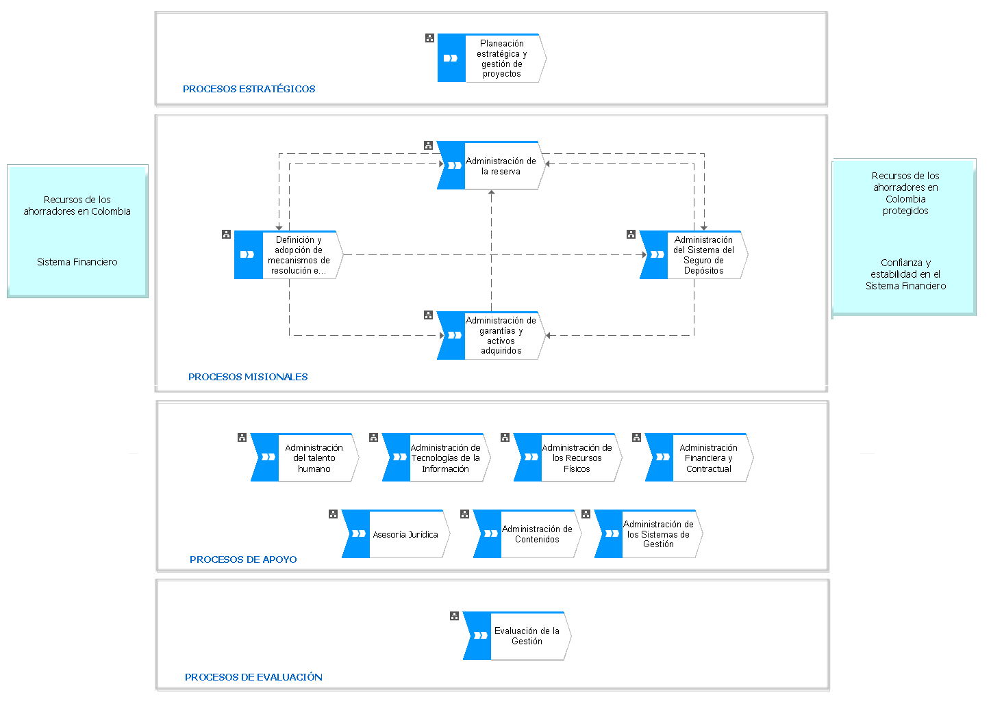

2. Inventario de trámites
INVENTARIO DE TRÁMITES INSCRITOS EN EL SUIT

Trámite | Número ID | Fecha de registro | Nombre | Institución
1 | 3225 | 2015-09-17 | Pago trimestrál de la prima del seguro de depósitos | Fondo de garantias de instituciones financieras
2 | 2437 | 2017-05-30 | Pago del seguro de depósitos | Fondo de garantias de instituciones financieras
3 | 2135 | 2016-05-18 | Pago del pasivo cierto no reclamado de entidades en liquidación | Fondo de garantias de instituciones financieras
4 | 3223 | 2015-10-05 | Inscripción al sistema se seguro de depósitos | Fondo de garantias de instituciones financieras
EVIDENCIA
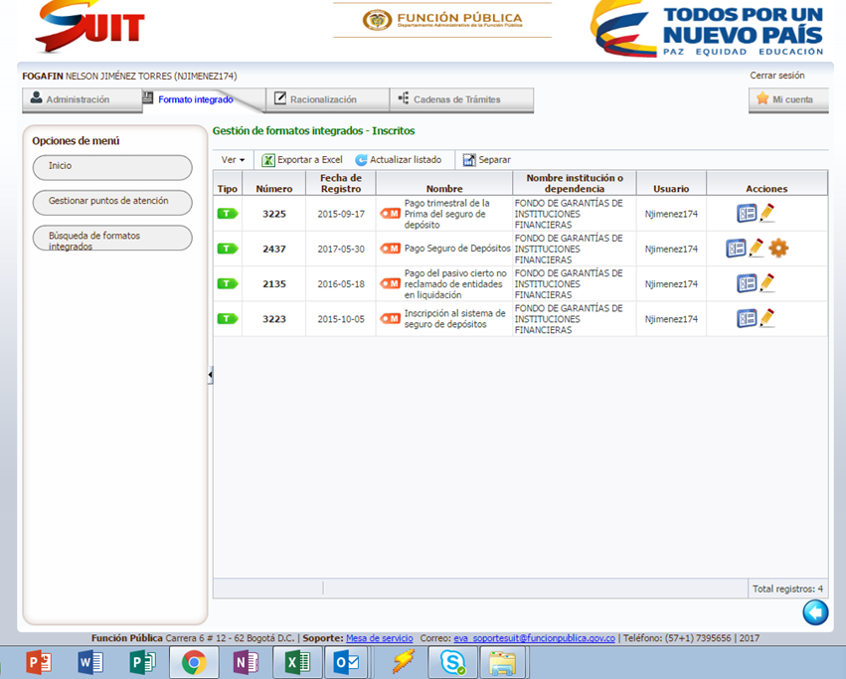

2.5 Resumen Priorización
 |  |  |  |  | PRIORIZACIÓN DE TRÁMITES

TRÁMITE/CRITERIO | Frecuencia | Encuestas a la ciudadanía | Auditorías Externas | PQRSD | Pertinencia de la existencia del trámite | Auditorías internas | Complejidad del trámite | Costos | Doing business | Centro integrado de servicios al ciudadano | Tiempo de ejecución | Susceptible Riesgo de corrupción | Calificación total del trámite
Inscripción de entidades al sistema de seguro de depósitos | 2 | 1 | 1 | 1 | 2 | 1 | 2 | 1 | 0 | 0 | 1 | 1 | 13
Pago trimestral de la prima del seguro de depósitos | 3 | 1 | 1 | 1 | 3 | 1 | 2 | 1 | 0 | 0 | 1 | 1 | 15
Pago del Seguro de Depósitos | 1 | 1 | 1 | 4 | 4 | 2 | 2 | 1 | 0 | 0 | 3 | 3 | 22
Pago del Pasivo Cierto No Reclamado "Pacinore" de entidades en liquidación | 2 | 1 | 1 | 3 | 2 | 1 | 2 | 1 | 0 | 0 | 3 | 2 | 18

Se estableció una escala de valoración que califica el criterio frente al trámite en un rango de uno a cinco, en la que uno es la menor importancia, menor valor y cinco la mayor importancia, o mayor valor. Al final, la suma de cada uno de los valores asignados a cada trámite frente a cada criterio determina el total de puntos que este recibe.

Priorización de trámites

3 Inscripción de entidades
INSCRIPCIÓN DE ENTIDADES AL SISTEMA DE DEPOSITOS

SI
Realizar el pago de los derechos de inscripción
Inscripción de la entidad financiera realizada
FIN
Notificar a entidad financiera
Fogafín
Entidad financiera
Notificar a entidad financiera
Fogafín
Fogafín
Verificar autenticidad y aprobar inscripción
¿Información valida?
NO
Anexar copia auténtica tomada de la original - con reconocimiento de firmas con huella ante notario o autoridad competente tanto del poderdante como del apoderado
SI
¿Actúa a través de apoderado?
Adjuntar documento de representante legal que acredite la calidad con que actúa la entidad
NO
Entidad financiera
Diligenciar formulario de solicitud de inscripción
INICIO
En línea
Entidad financiera
Notificar a la superintendencia financiera la nueva inscripción
Fogafín

4 Pago trimestral
PAGO TRIMESTRAL DE LA PRIMA

Informar y publicar fechas y periodos de pago
INICIO
Fogafín
Consultar valor de la prima a pagar en página web (correspondiente al 0,3% del monto)
Entidad financiera
Realizar pago del valor correspondiente al valor de la prima. mediante SEBRA del banco de la república
Entidad financiera
Prima del seguro de depósitos pagada
Determinar el monto del pago trimestral
Fogafín
Inscripción en el sistema de seguro de depósitos de Fogafín
Entidad financiera
FIN
Confirmar pago exitoso
Fogafín
Generar y monitorear reportes
Fogafín

5. Pago seguro depositos
PAGO DEL SEGURO DE DEPÓSITOS

¿La solicitud requiere presentar documentos?
Informar a la Ciudadanía sobre la medida y poner en marcha el proceso de pago
INICIO
Fogafín
Diligenciar la solicitud del pago del Seguro de Depósitos
Ahorrador
Verificar y validar la solicitud de pago y los documentos
Fogafín
La solicitud es procedente
NO
SI
Informar al solicitante sobre el motivo y el paso a seguir
Realizar el pago del Seguro de Depósitos
Fogafín
Fogafín
Pago del Seguro de Depósito realizado
Determinar el monto del Seguro de Depósitos
Fogafín
En línea
Formulario físico
Presentar documentos de acuerdo con circular vigente
SÍ
Ahorrador
NO
Ordenar liquidación de una entidad financiera
SFC
FIN

6 Pago pacinore
PAGO DEL PASIVO CIERTO NO RECLAMADO DE ENTIDADES EN LIQUIDACIÓN

SÍ
Es acreedor de una entidad en liquidación
SÍ
Administración de los pasivos
INICIO
Fogafín
Petición del pago de pasivos no reclamados
Ahorrador
Presentar copia del documento de identidad del beneficiario o RUT en caso de ser persona jurídica
Ahorrador
Solicitar documentación requerida
Presentar certificación bancaria, diligenciar e imprimir el formato único para el pago de acreencias de entidades liquidadas
Fogafín
Ahorrador
Pago del pacinoré realizado
Existencia de Pasivos no reclamados
Ahorrador
Rechazo de la petición
Fogafín
NO
Ordenar liquidación de una entidad financiera
SFC
FIN
Informar al beneficiario
Fogafín
NO
Cumple con todos los parámetros
Realizar desembolso del pacinoré

